PE1
1. |  |  | 3.

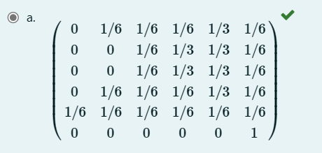

2. |  |  |  | [ | 5.5555555556 | , | 8.3333333333 | , | 13.888888889 | ]
 |  |  |  | 3 primeres caixetes

 | Caixeta 2 | 10

